환율테이블
테이블명 : ZTCURR00
필드
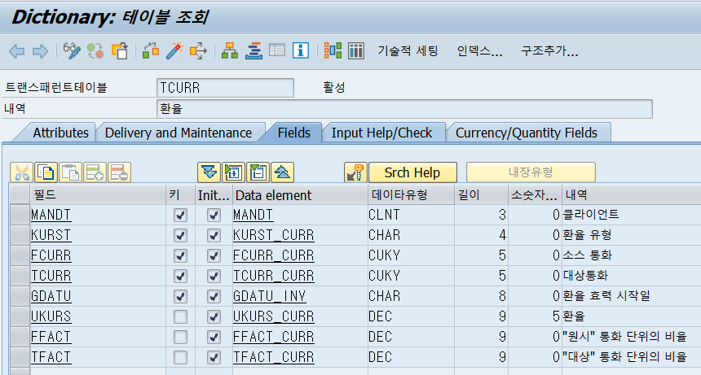

사용자에게 받은 엑셀값으로 환율테이블에 일자별 환율 정보를 등록해야 한다

